Media peso y altura
Gráfico dispersión altura peso
Altura | Peso |  | Media | 1.6725
1.86 | 90 | Altura | Desviación tipica | 0.21978682854
1.93 | 79 |  | Varianza | 0.04830625
1.65 | 75
1.88 | 80
1.55 | 53
1.34 | 47
1.89 | 90 |  | Media | 71
1.58 | 55 | Peso | Desviación típica | 16.205708871
1.62 | 70 |  | varianza | 262.625
2.05 | 95
1.8 | 85 | Covarianza | 3.558
1.43 | 55 | Índice de correlación | 0.93649944669
1.25 | 40
1.79 | 82
1.65 | 75 | Recta de regresión
1.49 | 65
 |  | Pendiente | 73.655065338
 |  | Ordenada en el origen | -52.188096778

 |  | Caso práctico
 |  | Altura | Peso
 |  | 1.84 | 83.337223444

Tiro a la diana
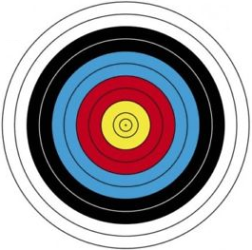
 |  |  |  | PROBABILIDAD DE ACIERTO A UNA DIANA
Concursantes | Dianas
A | 8 |  |  | Media de aciertos |  | 10.434782609
B | 9 |  |  |  | Máximo | 14
C | 11 |  |  |  | Mínimo | 8
D | 12
E | 14 |  |  |  |  | Aciertos
F | 10 |  |  |  | Serie Amarilla | 5
G | 11 |  |  |  | Serie Roja | 11
H | 10 |  | Frecuencia |  | Serie Azul | 7
I | 10 | 14 | 2 |  | Serie Negra | 0
J | 13 | 13 | 1 |  | Serie Blanca | 0
K | 11 | 12 | 2 |  | Serie mínima | 0
L | 10 | 11 | 4 |  |  | 23
M | 9 | 10 | 7
N | 9 | 9 | 5
Ñ | 11 | 8 | 2
O | 12 | 7 | 0
P | 9 | 6 | 0
Q | 10 | 5 | 0
R | 9 | 4 | 0
S | 10 | 3 | 0
T | 8 | 2 | 0
U | 10 | 1 | 0
V | 14 | 0 | 0
Total dianas | 240

